Capacitor de potência
 | 0
0- Fator de espaço | 1.3048657837
1- comp foil (in) | 1623.2792663
2- comp foil (dm) | 412.31293363
3- F. esp. bobinag. | 1.2088508186
4- Voltas foil | 112.06588446
5- Sobre voltas | 22.522899003
6- Total de bobinas | 20
7- Esp. bobina (in) | 0.77165
8- Esp. bobina (mm) | 19.59991
9- Capacit/unidade | 16.745678044
10- Capacit/bobina | 13.396542435
11- diametro do mandril | 4.25
12- Volts/bobina | 1990
13- Largura (mm) | 187
14- P. F. Principal | 0.012
15- 95% PF | 0.0132
16- Perdas foil | 0
17- Peso total seção | 1.0724078838
18- Peso papel seção | 0
19- Peso filme seção | 0.70803160599
20- Peso foil seção | 0.36437627784
21- Peso total unidade | 21.448157677
22- Peso papel unidade | 0
23- Peso filme unidade | 14.16063212
24- Peso foil unidade | 7.2875255567
25- Material básico | 111.00887686
26- Enrolamento | 6.4935243738
27- Dry teste | 3.525072037
28- Índice mandril | 1
29- Potência | 400
30- Tensão | 7960
31- Frequência | 60
Modelo | FE - Fusível externo
NBI | 110
# Filmes | 2
filme1 | 55
filme2 | 60
Caixa Altura | 460
Caixa Largura | 203
Corrente | 50.25
Caminhos de Solda | 3
Voltas de papel Bobina Envoltória | 9
Placa lateral | 400
Grupo Série | 4
Grupo Série Par ? | TRUE
Calço Lateral | 4
Código Capacitor | 4875140
Tamanho Cordoalha em Função da Bucha | 660
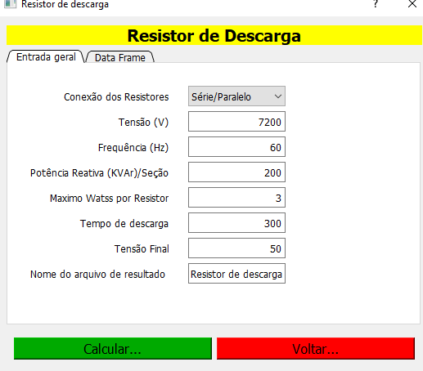

Lista Técnica para modelos MI MH MG MF ME ST VDC

Item | Código | Descrição | Quantidade | Unidade
1.0 | 4875140 | MH 400kvar 7960V | 1 | pç
1.1 | B14008 | SC Óleo | 11.383 | kg
1.2 | Buscar Código planilha pintura | SC Pintura | 1 | pç
2.0 | GM4875140 | SC Grupo de Montagem | 1 | pç
2.1 | Buscar Código pela caixa | SC Caixa Capacitor | 1 | pç
2.2 | Buscar Código pela Tampa | SC Tampa Capacitor | 1 | pç
2.3 | Buscar Código planilha Resistor | Buscar configuração do cálculo de resistor | 1 | pç
2.4 | 4430521H08 | Cartão Duplo | 1 | pç
2.5 | B02023A | Fio de Solda 60Sn x 40Pb | 0.01 | kg
2.6 | BE9203 | Bobina Envoltória | 0.681 | kg
2.7 | E00172 | Cantoneira de Isolação | 2 | pç
2.8 | FALSE | Placa Superior de Isolação | 1 | pç
2.9 | SCSCNM | SC Solda Cordoalha no Núcleo | 2 | pç
2.10 | TU70250 | Tubo de Papel | 2 | pç
2.11 | SCIC9 | SC Isolação da Cordoalha | 679.8 | m
2.12 | B02061D | Cordoalha | 1239.8 | m
3.0 | PC4875140 | SC Pacote com Caixa | 1 | pç
3.1 | Buscar Código Planilha | Calço Lateral | 2 | pç
3.2 | Buscar Código Planilha | Placa lateral | 2 | pç
3.3 | Buscar Código Planilha | Divisor Moldado | 12 | pç
3.4 | B02021A | Solda em Barra 62Snx38Zn | 0.991 | kg
3.5 | Não Utiliza | Fita de Cobre 0,5 x 12mm | Não | kg
4.0 | SC4875140 | Seção Capacitiva | 20 | pç
4.1 | B02007D08 | Folha de Aluminio | 0.364 | kg
4.2 | B03018AHD | Filme Polipropileno | 0.339 | kg
4.3 | B03018AID | Filme Polipropileno | 0.369 | kg

